Tabelle1
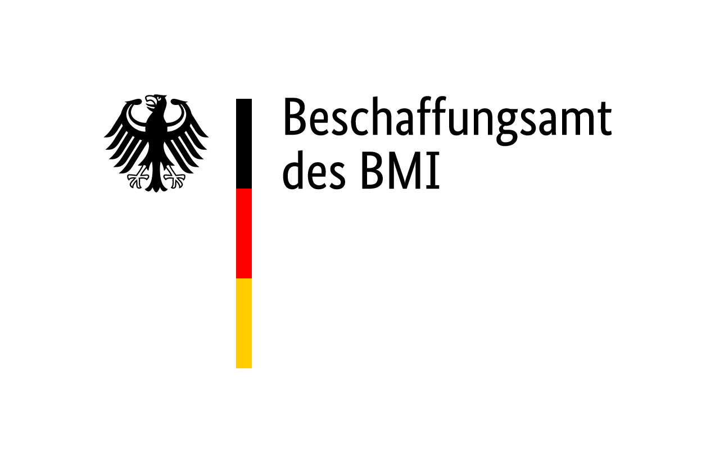
Leistungsbeschreibung zusätzliche Wasserblasen mit Zubehör
"rescEU - Eigen- und Fahrzeugdekonplätze Ausstattung"
Az.: B 20.19 - 0792/24/VV : 1
Ausfüllinformation: Die orange hinterlegten Felder sind ausfüllbar und vom Bieter auszufüllen! Die Summenbildung erfolgt automatisch. Spalte I: Hier ist vom Bieter in Form einer Eigenerklärung (mit Eintragung des Wortes Ja) zu bestätigen, dass die jeweilige Mindestanforderungen erfüllt werden.
Bei diesem Verfahren handelt es sich um ein offenes Verfahren. Alle hier und in den Anlagen beschriebene Leistungsanforderungen sind Mindestanforderungen. Werden Mindestanforderungen nicht erfüllt, führt dies zum zwingenden Ausschluss des Angebotes. Bei Fragen oder Unklarheiten bitte umgehend über die E-Vergabe mit der Vergabestelle Kontakt aufnehmen und eine Bieterfrage stellen.

Artikelliste Frischwasserblasen und Zubehör
lfd.- Nr. | Kategorie | Artikel-Bezeichnung | Anzahl | Stück, Paar, Satz, Rolle | Leistungsbeschreibung / Spezifikation | Netto-Einzelpreis | Netto-Gesamtpreis | Eigenerklärung des Bieters zur Erfüllung der Mindestanforderungen (bei Erfüllung mit Ja bestätigen)

1 | Frischwasser-versorgung | Frischwasserblase 5000 Liter mit Zubehör | 8 | Satz | 1 Satz bestehend aus: 1 Stück Frischwasserblase gemäß Beschreibung lfd.-Nr. 33 1 Stück Reduzierstück B-C gemäß Beschreibung lfd.-Nr. 34 1 Stück Reduzierstück C-D gemäß Beschreibung lfd.-Nr. 35 1 Stück formstabiler Frischwasserschlauch 1", Storz D-DS, 1m gemäß Beschreibung lfd.-Nr. 36 1 Stück Frischwasserpumpe gemäß Beschreibung lfd.-Nr. 37 1 Stück Verteiler Frischwasser D-DDD gemäß Beschreibung lfd.-Nr. 38 1 Stück Frischwasserschlauch 1" Storz D-DS, 10 m gemäß Beschreibung lfd.-Nr. 42 1 Stück Frischwasserschlauch 2", Storz 52-C-DS, 15 m gemäß Beschreibung lfd.-Nr. 43 (Verweise auf Lfd.-Nr. in "05_251111_Leistungsbeschreibung_Eigendekonplatz.xlsx) |  | 0.00 €
 |  |  |  |  | Netto-Gesamtsumme für 1 Satz zusätzliche Frischwasserblasen mit Zubehör Der Netto-Gesamtpreis für 1 Satz der zusätzlichen Frischwasserblasen mit Zubehör ist in das Angebotsformular in Lfd. Nr. 3 zu übertragen. |  | 0.00 €

Artikelliste Abwasserblasen und Zubehör
lfd.- Nr. | Kategorie | Artikel-Bezeichnung | Anzahl | Stück, Paar, Satz, Rolle | Leistungsbeschreibung / Spezifikation | Netto-Einzelpreis | Netto-Gesamtpreis | Eigenerklärung des Bieters zur Erfüllung der Mindestanforderungen (bei Erfüllung mit Ja bestätigen)

1 | Abwasser-system | Abwasserblase 5000 Liter mit Zubehör | 4 | Satz | 1 Satz bestehend aus: 1 Stück Abwasserblase gemäß Beschreibung lfd.-Nr. 44 1 Stück Abwasserpumpe gemäß Beschreibung lfd.-Nr. 45 1 Stück Reduzierstück B-C gemäß Beschreibung lfd.-Nr. 46 1 Stück Reduzierstück C-D gemäß Beschreibung lfd.-Nr. 47 1 Stück Y-Stück GEKA gemäß Beschreibung lfd.-Nr. 48 1 Stück Abwasserschlauch GEKA 1", 5m gemäß Beschreibung lfd.-Nr. 49 1 Stück Abwasserschlauch 2"mit Blindkupplung, Storz 52-C-DS, 5m gemäß Beschreibung lfd.-Nr. 51 (Verweise auf Lfd.-Nr. in "05_251111_Leistungsbeschreibung_Eigendekonplatz.xlsx) |  | 0.00 €
 |  |  |  |  | Netto-Gesamtsumme für 1 Satz zusätzliche Abwasserblasen mit Zubehör Der Netto-Gesamtpreis für 1 Satz der zusätzlichen Abwasserblasen mit Zubehör ist in das Angebotsformular in Lfd. Nr. 4 zu übertragen. |  | 0.00 €

